部位Ｕ計算
下記の部位別計算を入力後に各方位シートの面積を入力ください。
↓屋根の断熱に付加断熱を施工する場合は下の行のチェックボタンを押してチェックボタン横の行に付加断熱に使用する断熱材を選択してください。
部位U値計算シート ＜部位＞ の熱貫流率

 | （ | 屋根 | 垂木間へ充填する場合 | ）の実質熱貫流率 Ｗ/（㎡Ｋ）
 | 仕様番号 |  |  | 部 分 名 |  | 一般部 | 熱橋部
 |  |  |  | 熱橋面積比 |  | 0.860 | 0.140
 |  |  |  | 熱伝導率λ Ｗ/(ｍ・Ｋ) | 厚さｄ ｍ | ｄ/λ ㎡・Ｋ/Ｗ
 | 室内側 熱伝達抵抗 Ｒi |  |  | － | － | 0.09 | 0.09

← 屋根の断熱が付加断熱の場合のみ使用可能です。
付加断熱する場合、付加断熱における断熱材熱抵抗の低減率(0.9)を
付加断熱の熱抵抗に乗じ面積比率を用いてます

 | 熱伝達抵抗 Ｒo |  |  | － | － | 0.09 | 0.09
 | 熱貫流抵抗 ΣＲ＝Σ（ｄｉ/λｉ） |  |  |  |  | 0.180 | 0.180
 | 熱貫流率 Ｕｎ＝１/ΣＲ |  |  |  |  | 5.556 | 5.556
 | 平均熱貫流率 Ｕi＝Σ（ａin・Ｕｎ） |  |  |  |  | 5.556

 | ☆ 簡略計算法①による部位熱貫流率
 | （ | 天井 | 野縁上に敷き込む場合 | ）の実質熱貫流率 Ｗ/（㎡Ｋ）
 | 仕様番号 |  |  | 部 分 名 |  | 一般部 | 熱橋部
 |  |  |  | 熱橋面積比 |  | 1.000 | 0.000
 |  |  |  | 熱伝導率λ Ｗ/(ｍ・Ｋ) | 厚さｄ ｍ | ｄ/λ ㎡・Ｋ/Ｗ
 | 室内側 熱伝達抵抗 Ｒi |  |  | － | － | 0.09 | 0.00

 | 熱伝達抵抗 Ｒo |  |  | － | － | 0.09 | 0.00
 | 熱貫流抵抗 ΣＲ＝Σ（ｄｉ/λｉ） |  |  |  |  | 0.180 | 0.000
 | 熱貫流率 Ｕｎ＝１/ΣＲ |  |  |  |  | 5.556 | 0.000
 | 平均熱貫流率 Ｕi＝Σ（ａin・Ｕｎ） |  |  |  |  | 5.556
↓壁の断熱に付加断熱を施工する場合は下の行のチェックボタンを押してチェックボタン横の行に付加断熱に使用する断熱材を選択してください。

 | （ | 壁 | 木造軸組構法／柱・間柱間に充填する場合 | ）の実質熱貫流率 Ｗ/（㎡Ｋ）
 | 仕様番号 |  |  | 部 分 名 |  | 一般部 | 熱橋部
 |  |  |  | 熱橋面積比 |  | 0.830 | 0.170
 | 小屋裏内壁断熱 |  |  | 熱伝導率λ Ｗ/(ｍ・Ｋ) | 厚さｄ ｍ | ｄ/λ ㎡・Ｋ/Ｗ
 | 室内側 熱伝達抵抗 Ｒi |  |  | － | － | 0.11 | 0.11

← 壁の断熱が付加断熱の場合のみ使用可能です。
付加断熱する場合、付加断熱における断熱材熱抵抗の低減率(0.9)を
付加断熱の熱抵抗に乗じ面積比率を用いてます

 | 熱伝達抵抗 Ｒo |  |  | － |  | 0.11 | 0.11
 | 熱貫流抵抗 ΣＲ＝Σ（ｄｉ/λｉ） |  |  |  |  | 0.220 | 0.220
 | 熱貫流率 Ｕｎ＝１/ΣＲ |  |  |  |  | 4.545 | 4.545
 | 平均熱貫流率 Ｕi＝Σ（ａin・Ｕｎ） |  |  |  |  | 4.545

←床の断熱が充填のみの場合は左のラジオボタンを押して黒色にしてください。
←床の断熱が充填＋付加断熱の場合は左のラジオボタンを押して黒色にしてください。
 | （ | その他床 | 軸組･枠組／大引間に充填(剛床工法) | ）の実質熱貫流率 Ｗ/（㎡Ｋ） |  |  |  | （ | その他床（+付加断熱） | 根太＋大引断熱 | ）の実質熱貫流率 Ｗ/（㎡Ｋ）
 | 仕様番号 |  |  | 部 分 名 |  | 一般部 | 熱橋部 | 仕様番号 |  |  | 部 分 名 |  | （断熱部分） | （断熱部分＋熱橋部） |  | （熱橋部）
 |  |  |  |  |  |  |  |  |  |  |  |  | 根太間断熱材 ＋ 大引間断熱材 | 根太間断熱材 ＋ 大引材等 | 根太材 ＋ 大引間断熱材 | 根太材 ＋ 大引材
 |  |  |  | 熱橋面積比 |  | 0.850 | 0.150
 |  |  |  | 熱伝導率λ Ｗ/(ｍ・Ｋ) | 厚さｄ ｍ | ｄ/λ ㎡・Ｋ/Ｗ | ｄ/λ ㎡・Ｋ/Ｗ
 | 室内側 熱伝達抵抗 Ｒi |  |  | － | － | 0.15 | 0.15 |  |  |  | 熱橋面積比 |  | 0.720 | 0.120 | 0.130 | 0.030
 | 天然木材 |  |  | 0.120 | 0.0800 |  | 0.667 |  |  |  | 熱伝導率λ Ｗ/(ｍ・Ｋ) | 厚さｄ ｍ | ｄ/λ ㎡・Ｋ/Ｗ
 | 天然木材 |  |  | 0.120 | 0.0800 |  | 0.667 | 室内側 熱伝達抵抗 Ｒi |  |  | － | － | 0.15 | 0.15 | 0.15 | 0.15
 | 天然木材 |  |  | 0.120 | 0.0800 |  | 0.667 | 合板 |  |  | 0.160 | 0.0120 | 0.075 | 0.075 | 0.075 | 0.075
 | 天然木材 |  |  | 0.120 | 0.0800 |  | 0.667 | 露断プレミア（RXY） |  |  | 0.036 | 0.0450 | 1.250 | 1.250
 | 天然木材 |  |  | 0.120 | 0.0800 |  | 0.667 | 天然木材 |  |  | 0.120 | 0.0450 |  |  | 0.375 | 0.375
 | 天然木材 |  |  | 0.120 | 0.0800 |  | 0.667 | 露断プレミア（RXY） |  |  | 0.036 | 0.0800 | 2.222 |  | 2.222
 | 室外側 熱伝達抵抗 Ｒo |  |  | － | － | 0.15 | 0.15 | 天然木材 |  |  | 0.120 | 0.0800 |  | 0.667 |  | 0.667
 | 熱貫流抵抗 ΣＲ＝Σ（ｄｉ/λｉ） |  |  |  |  | 0.300 | 4.302
 | 熱貫流率 Ｕｎ＝１/ΣＲ |  |  |  |  | 3.333 | 0.232 | 室外側 熱伝達抵抗 Ｒo |  |  | － | － | 0.15 | 0.15 | 0.15 | 0.15
 | 平均熱貫流率 Ｕi＝Σ（ａin・Ｕｎ） |  |  |  |  | 2.868 |  | 熱貫流抵抗 ΣＲ＝Σ（ｄｉ/λｉ） |  |  |  |  | 3.847 | 2.292 | 2.972 | 1.417
 |  |  |  |  |  |  |  | 熱貫流率 Ｕｎ＝１/ΣＲ |  |  |  |  | 0.260 | 0.436 | 0.336 | 0.706
 |  |  |  |  |  |  |  | 平均熱貫流率 Ｕi＝Σ（ａin・Ｕｎ） |  |  |  |  | 0.304
 | （ | 外気床 | 軸組･枠組／大引間に充填(剛床工法) | ）の実質熱貫流率 Ｗ/（㎡Ｋ）
 | 仕様番号 |  |  | 部 分 名 |  | 一般部 | 熱橋部
 |  |  |  | 熱橋面積比 |  | 0.850 | 0.150
 |  |  |  | 熱伝導率λ Ｗ/(ｍ・Ｋ) | 厚さｄ ｍ | ｄ/λ ㎡・Ｋ/Ｗ
 | 室内側 熱伝達抵抗 Ｒi |  |  | － | － | 0.15 | 0.15

 | 熱伝達抵抗 Ｒo |  |  | － | － | 0.04 | 0.04
 | 熱貫流抵抗 ΣＲ＝Σ（ｄｉ/λｉ） |  |  |  |  | 0.190 | 0.190
 | 熱貫流率 Ｕｎ＝１/ΣＲ |  |  |  |  | 5.263 | 5.263
 | 平均熱貫流率 Ｕi＝Σ（ａin・Ｕｎ） |  |  |  |  | 5.263

Ａ（北）
内訳計算シートＡ ＜北面＞ の外皮熱損失量と日射熱取得量

1）窓の入力 |  |  |  |  |  |  |  |  |  | 方位係数 |  |  |  | 0.341 |  | 0.261
窓番号 | 寸法[ｍ] |  | 熱貫流率 [W/(㎡･K)] | 日射熱 取得率 ※1 | 付属部材 の有無 | 取得日射量補正係数の算出 |  |  |  |  |  |  |  | 冷房期 日射熱 取得量 [W/(W/㎡)] |  | 暖房期 日射熱 取得量 [W/(W/㎡)] |  | 熱損失 [W/K]
 | 幅 | 高さ |  |  |  | ﾃﾞﾌｫﾙﾄ 値使用 |  | 庇による補正計算[ｍ]
 |  |  |  |  |  |  |  | Z |  | ｙ1 |  | ｙ2

窓 ＜北面＞ 各値合計 |  |  |  |  |  |  |  |  |  |  |  |  |  | 0.00 |  | 0.00 |  | 0.00

日除け寸法の取り方
 |  |  |  | 2）ドアの入力
 |  |  |  | ドア番号 |  | 寸法[ｍ] |  |  |  | 熱貫流率 [W/(㎡･K)] |  | 付属部材 の有無 |  | 冷房期 日射熱 取得量 [W/(W/㎡)] |  | 暖房期 日射熱 取得量 [W/(W/㎡)] |  | 熱損失 [W/K]

 |  |  |  |  |  | 幅 |  | 高さ

 |  |  |  | ドア ＜北面＞ 各値合計 |  |  |  |  |  |  |  |  |  | 0.00 |  | 0.00 |  | 0.00

 |  |  |  | 3）外壁の入力
 |  |  |  | 仕様番号 | 外壁 面積 [㎡] | 除外窓 等面積 [㎡] |  | 計算対象 外壁面積[㎡] |  | 熱貫流率 [W/(㎡･K)] |  | 冷房期 日射熱 取得量 [W/(W/㎡)] |  | 暖房期 日射熱 取得量 [W/(W/㎡)] |  | 熱損失 [W/K]

 |  |  |  | 外壁 ＜北面＞ 各値合計 |  |  |  |  |  |  |  | 0.00 |  | 0.00 |  | 0.00
 |  |  |  | ※基礎壁は、内訳計算シートＣ＜基礎壁、基礎等＞に入力してください。
4）住宅 ＜北面＞ 計算結果
北面 | 外皮等面積（内訳） |  |  |  | 0.00 |  | ㎡ | （窓 | 0 |  | ㎡、 | ドア | 0 |  | ㎡、 | 外壁 | 0.00 |  | ㎡）
 | 冷房期総日射熱取得量 |  |  |  |  |  |  |  |  |  |  |  |  |  | 0.00 |  |  | [W/(W/㎡)]
 | 暖房期総日射熱取得量 |  |  |  |  |  |  |  |  |  |  |  |  |  | 0.00 |  |  | [W/(W/㎡)]
 | 総熱損失 |  |  |  |  |  |  |  |  |  |  |  |  |  | 0.00 |  |  | W/K

Ａ（北東）
内訳計算シートＡ ＜北東面＞ の外皮熱損失量と日射熱取得量

1）窓の入力 |  |  |  |  |  |  |  |  |  | 方位係数 |  |  |  | 0.431 |  | 0.325
窓番号 | 寸法[ｍ] |  | 熱貫流率 [W/(㎡･K)] | 日射熱 取得率 ※1 | 付属部材 の有無 | 取得日射量補正係数の算出 |  |  |  |  |  |  |  | 冷房期 日射熱 取得量 [W/(W/㎡)] |  | 暖房期 日射熱 取得量 [W/(W/㎡)] |  | 熱損失 [W/K]
 | 幅 | 高さ |  |  |  | ﾃﾞﾌｫﾙﾄ 値使用 |  | 庇による補正計算[ｍ]
 |  |  |  |  |  |  |  | Z |  | ｙ1 |  | ｙ2

窓 ＜北東面＞ 各値合計 |  |  |  |  |  |  |  |  |  |  |  |  |  | 0.00 |  | 0.00 |  | 0.00

日除け寸法の取り方
 |  |  |  | 2）ドアの入力
 |  |  |  | ドア番号 |  | 寸法[ｍ] |  |  |  | 熱貫流率 [W/(㎡･K)] |  | 付属部材 の有無 |  | 冷房期 日射熱 取得量 [W/(W/㎡)] |  | 暖房期 日射熱 取得量 [W/(W/㎡)] |  | 熱損失 [W/K]

 |  |  |  |  |  | 幅 |  | 高さ

 |  |  |  | ドア ＜北東面＞ 各値合計 |  |  |  |  |  |  |  |  |  | 0.00 |  | 0.00 |  | 0.00

 |  |  |  | 3）外壁の入力
 |  |  |  | 仕様番号 | 外壁 面積 [㎡] | 除外窓 等面積 [㎡] |  | 計算対象 外壁面積[㎡] |  | 熱貫流率 [W/(㎡･K)] |  | 冷房期 日射熱 取得量 [W/(W/㎡)] |  | 暖房期 日射熱 取得量 [W/(W/㎡)] |  | 熱損失 [W/K]

 |  |  |  | 外壁 ＜北東面＞ 各値合計 |  |  |  |  |  |  |  | 0.00 |  | 0.00 |  | 0.00
 |  |  |  | ※基礎壁は、内訳計算シートＣ＜基礎壁、基礎等＞に入力してください。
4）住宅 ＜北東面＞ 計算結果
北東面 | 外皮等面積（内訳） |  |  |  | 0.00 |  | ㎡ | （窓 | 0 |  | ㎡、 | ドア | 0 |  | ㎡、 | 外壁 | 0 |  | ㎡）
 | 冷房期総日射熱取得量 |  |  |  |  |  |  |  |  |  |  |  |  |  | 0.00 |  |  | [W/(W/㎡)]
 | 暖房期総日射熱取得量 |  |  |  |  |  |  |  |  |  |  |  |  |  | 0.00 |  |  | [W/(W/㎡)]
 | 総熱損失 |  |  |  |  |  |  |  |  |  |  |  |  |  | 0.00 |  |  | W/K

Ａ（東）
内訳計算シートＡ ＜東面＞ の外皮熱損失量と日射熱取得量

1）窓の入力 |  |  |  |  |  |  |  |  |  | 方位係数 |  |  |  | 0.512 |  | 0.579
窓番号 | 寸法[ｍ] |  | 熱貫流率 [W/(㎡･K)] | 日射熱 取得率 ※1 | 付属部材 の有無 | 取得日射量補正係数の算出 |  |  |  |  |  |  |  | 冷房期 日射熱 取得量 [W/(W/㎡)] |  | 暖房期 日射熱 取得量 [W/(W/㎡)] |  | 熱損失 [W/K]
 | 幅 | 高さ |  |  |  | ﾃﾞﾌｫﾙﾄ 値使用 |  | 庇による補正計算[ｍ]
 |  |  |  |  |  |  |  | Z |  | ｙ1 |  | ｙ2

窓 ＜東面＞ 各値合計 |  |  |  |  |  |  |  |  |  |  |  |  |  | 0.00 |  | 0.00 |  | 0.00

日除け寸法の取り方
 |  |  |  | 2）ドアの入力
 |  |  |  | ドア番号 |  | 寸法[ｍ] |  |  |  | 熱貫流率 [W/(㎡･K)] |  | 付属部材 の有無 |  | 冷房期 日射熱 取得量 [W/(W/㎡)] |  | 暖房期 日射熱 取得量 [W/(W/㎡)] |  | 熱損失 [W/K]

 |  |  |  |  |  | 幅 |  | 高さ

 |  |  |  | ドア ＜東面＞ 各値合計 |  |  |  |  |  |  |  |  |  | 0.00 |  | 0.00 |  | 0.00

 |  |  |  | 3）外壁の入力
 |  |  |  | 仕様番号 | 外壁 面積 [㎡] | 除外窓 等面積 [㎡] |  | 計算対象 外壁面積[㎡] |  | 熱貫流率 [W/(㎡･K)] |  | 冷房期 日射熱 取得量 [W/(W/㎡)] |  | 暖房期 日射熱 取得量 [W/(W/㎡)] |  | 熱損失 [W/K]

 |  |  |  | 外壁 ＜東面＞ 各値合計 |  |  |  |  |  |  |  | 0.00 |  | 0.00 |  | 0.00
 |  |  |  | ※基礎壁は、内訳計算シートＣ＜基礎壁、基礎等＞に入力してください。
4）住宅 ＜東面＞ 計算結果
東面 | 外皮等面積（内訳） |  |  |  | 0.00 |  | ㎡ | （窓 | 0 |  | ㎡、 | ドア | 0 |  | ㎡、 | 外壁 | 0 |  | ㎡）
 | 冷房期総日射熱取得量 |  |  |  |  |  |  |  |  |  |  |  |  |  | 0.00 |  |  | [W/(W/㎡)]
 | 暖房期総日射熱取得量 |  |  |  |  |  |  |  |  |  |  |  |  |  | 0.00 |  |  | [W/(W/㎡)]
 | 総熱損失 |  |  |  |  |  |  |  |  |  |  |  |  |  | 0.00 |  |  | W/K

Ａ（南東）
内訳計算シートＡ ＜南東面＞ の外皮熱損失量と日射熱取得量

1）窓の入力 |  |  |  |  |  |  |  |  |  | 方位係数 |  |  |  | 0.498 |  | 0.833
窓番号 | 寸法[ｍ] |  | 熱貫流率 [W/(㎡･K)] | 日射熱 取得率 ※1 | 付属部材 の有無 | 取得日射量補正係数の算出 |  |  |  |  |  |  |  | 冷房期 日射熱 取得量 [W/(W/㎡)] |  | 暖房期 日射熱 取得量 [W/(W/㎡)] |  | 熱損失 [W/K]
 | 幅 | 高さ |  |  |  | ﾃﾞﾌｫﾙﾄ 値使用 |  | 庇による補正計算[ｍ]
 |  |  |  |  |  |  |  | Z |  | ｙ1 |  | ｙ2

窓 ＜南東面＞ 各値合計 |  |  |  |  |  |  |  |  |  |  |  |  |  | 0.00 |  | 0.00 |  | 0.00

日除け寸法の取り方
 |  |  |  | 2）ドアの入力
 |  |  |  | ドア番号 |  | 寸法[ｍ] |  |  |  | 熱貫流率 [W/(㎡･K)] |  | 付属部材 の有無 |  | 冷房期 日射熱 取得量 [W/(W/㎡)] |  | 暖房期 日射熱 取得量 [W/(W/㎡)] |  | 熱損失 [W/K]

 |  |  |  |  |  | 幅 |  | 高さ

 |  |  |  | ドア ＜南東面＞ 各値合計 |  |  |  |  |  |  |  |  |  | 0.00 |  | 0.00 |  | 0.00

 |  |  |  | 3）外壁の入力
 |  |  |  | 仕様番号 | 外壁 面積 [㎡] | 除外窓 等面積 [㎡] |  | 計算対象 外壁面積[㎡] |  | 熱貫流率 [W/(㎡･K)] |  | 冷房期 日射熱 取得量 [W/(W/㎡)] |  | 暖房期 日射熱 取得量 [W/(W/㎡)] |  | 熱損失 [W/K]

 |  |  |  | 外壁 ＜南東面＞ 各値合計 |  |  |  |  |  |  |  | 0.00 |  | 0.00 |  | 0.00
 |  |  |  | ※基礎壁は、内訳計算シートＣ＜基礎壁、基礎等＞に入力してください。
4）住宅 ＜南東面＞ 計算結果
南東面 | 外皮等面積（内訳） |  |  |  | 0.00 |  | ㎡ | （窓 | 0 |  | ㎡、 | ドア | 0 |  | ㎡、 | 外壁 | 0 |  | ㎡）
 | 冷房期総日射熱取得量 |  |  |  |  |  |  |  |  |  |  |  |  |  | 0.00 |  |  | [W/(W/㎡)]
 | 暖房期総日射熱取得量 |  |  |  |  |  |  |  |  |  |  |  |  |  | 0.00 |  |  | [W/(W/㎡)]
 | 総熱損失 |  |  |  |  |  |  |  |  |  |  |  |  |  | 0.00 |  |  | W/K

Ａ（南）
内訳計算シートＡ ＜南面＞ の外皮熱損失量と日射熱取得量

1）窓の入力 |  |  |  |  |  |  |  |  |  | 方位係数 |  |  |  | 0.434 |  | 0.936
窓番号 | 寸法[ｍ] |  | 熱貫流率 [W/(㎡･K)] | 日射熱 取得率 ※1 | 付属部材 の有無 | 取得日射量補正係数の算出 |  |  |  |  |  |  |  | 冷房期 日射熱 取得量 [W/(W/㎡)] |  | 暖房期 日射熱 取得量 [W/(W/㎡)] |  | 熱損失 [W/K]
 | 幅 | 高さ |  |  |  | ﾃﾞﾌｫﾙﾄ 値使用 |  | 庇による補正計算[ｍ]
 |  |  |  |  |  |  |  | Z |  | ｙ1 |  | ｙ2

窓 ＜南面＞ 各値合計 |  |  |  |  |  |  |  |  |  |  |  |  |  | 0.00 |  | 0.00 |  | 0.00

日除け寸法の取り方
 |  |  |  | 2）ドアの入力
 |  |  |  | ドア番号 |  | 寸法[ｍ] |  |  |  | 熱貫流率 [W/(㎡･K)] |  | 付属部材 の有無 |  | 冷房期 日射熱 取得量 [W/(W/㎡)] |  | 暖房期 日射熱 取得量 [W/(W/㎡)] |  | 熱損失 [W/K]

 |  |  |  |  |  | 幅 |  | 高さ

 |  |  |  | ドア ＜南面＞ 各値合計 |  |  |  |  |  |  |  |  |  | 0.00 |  | 0.00 |  | 0.00

 |  |  |  | 3）外壁の入力
 |  |  |  | 仕様番号 | 外壁 面積 [㎡] | 除外窓 等面積 [㎡] |  | 計算対象 外壁面積[㎡] |  | 熱貫流率 [W/(㎡･K)] |  | 冷房期 日射熱 取得量 [W/(W/㎡)] |  | 暖房期 日射熱 取得量 [W/(W/㎡)] |  | 熱損失 [W/K]

 |  |  |  | 外壁 ＜南面＞ 各値合計 |  |  |  |  |  |  |  | 0.00 |  | 0.00 |  | 0.00
 |  |  |  | ※基礎壁は、内訳計算シートＣ＜基礎壁、基礎等＞に入力してください。
4）住宅 ＜南面＞ 計算結果
南面 | 外皮等面積（内訳） |  |  |  | 0.00 |  | ㎡ | （窓 | 0 |  | ㎡、 | ドア | 0 |  | ㎡、 | 外壁 | 0 |  | ㎡）
 | 冷房期総日射熱取得量 |  |  |  |  |  |  |  |  |  |  |  |  |  | 0.00 |  |  | [W/(W/㎡)]
 | 暖房期総日射熱取得量 |  |  |  |  |  |  |  |  |  |  |  |  |  | 0.00 |  |  | [W/(W/㎡)]
 | 総熱損失 |  |  |  |  |  |  |  |  |  |  |  |  |  | 0.00 |  |  | W/K

Ａ（南西）
内訳計算シートＡ ＜南西面＞ の外皮熱損失量と日射熱取得量

1）窓の入力 |  |  |  |  |  |  |  |  |  | 方位係数 |  |  |  | 0.491 |  | 0.763
窓番号 | 寸法[ｍ] |  | 熱貫流率 [W/(㎡･K)] | 日射熱 取得率 ※1 | 付属部材 の有無 | 取得日射量補正係数の算出 |  |  |  |  |  |  |  | 冷房期 日射熱 取得量 [W/(W/㎡)] |  | 暖房期 日射熱 取得量 [W/(W/㎡)] |  | 熱損失 [W/K]
 | 幅 | 高さ |  |  |  | ﾃﾞﾌｫﾙﾄ 値使用 |  | 庇による補正計算[ｍ]
 |  |  |  |  |  |  |  | Z |  | ｙ1 |  | ｙ2

窓 ＜南西面＞ 各値合計 |  |  |  |  |  |  |  |  |  |  |  |  |  | 0.00 |  | 0.00 |  | 0.00

日除け寸法の取り方
 |  |  |  | 2）ドアの入力
 |  |  |  | ドア番号 |  | 寸法[ｍ] |  |  |  | 熱貫流率 [W/(㎡･K)] |  | 付属部材 の有無 |  | 冷房期 日射熱 取得量 [W/(W/㎡)] |  | 暖房期 日射熱 取得量 [W/(W/㎡)] |  | 熱損失 [W/K]

 |  |  |  |  |  | 幅 |  | 高さ

 |  |  |  | ドア ＜南西面＞ 各値合計 |  |  |  |  |  |  |  |  |  | 0.00 |  | 0.00 |  | 0.00

 |  |  |  | 3）外壁の入力
 |  |  |  | 仕様番号 | 外壁 面積 [㎡] | 除外窓 等面積 [㎡] |  | 計算対象 外壁面積[㎡] |  | 熱貫流率 [W/(㎡･K)] |  | 冷房期 日射熱 取得量 [W/(W/㎡)] |  | 暖房期 日射熱 取得量 [W/(W/㎡)] |  | 熱損失 [W/K]

 |  |  |  | 外壁 ＜南西面＞ 各値合計 |  |  |  |  |  |  |  | 0.00 |  | 0.00 |  | 0.00
 |  |  |  | ※基礎壁は、内訳計算シートＣ＜基礎壁、基礎等＞に入力してください。
4）住宅 ＜南西面＞ 計算結果
南西面 | 外皮等面積（内訳） |  |  |  | 0.00 |  | ㎡ | （窓 | 0 |  | ㎡、 | ドア | 0 |  | ㎡、 | 外壁 | 0 |  | ㎡）
 | 冷房期総日射熱取得量 |  |  |  |  |  |  |  |  |  |  |  |  |  | 0.00 |  |  | [W/(W/㎡)]
 | 暖房期総日射熱取得量 |  |  |  |  |  |  |  |  |  |  |  |  |  | 0.00 |  |  | [W/(W/㎡)]
 | 総熱損失 |  |  |  |  |  |  |  |  |  |  |  |  |  | 0.00 |  |  | W/K

Ａ（西）
内訳計算シートＡ ＜西面＞ の外皮熱損失量と日射熱取得量

1）窓の入力 |  |  |  |  |  |  |  |  |  | 方位係数 |  |  |  | 0.504 |  | 0.523
窓番号 | 寸法[ｍ] |  | 熱貫流率 [W/(㎡･K)] | 日射熱 取得率 ※1 | 付属部材 の有無 | 取得日射量補正係数の算出 |  |  |  |  |  |  |  | 冷房期 日射熱 取得量 [W/(W/㎡)] |  | 暖房期 日射熱 取得量 [W/(W/㎡)] |  | 熱損失 [W/K]
 | 幅 | 高さ |  |  |  | ﾃﾞﾌｫﾙﾄ 値使用 |  | 庇による補正計算[ｍ]
 |  |  |  |  |  |  |  | Z |  | ｙ1 |  | ｙ2

窓 ＜西面＞ 各値合計 |  |  |  |  |  |  |  |  |  |  |  |  |  | 0.00 |  | 0.00 |  | 0.00

日除け寸法の取り方
 |  |  |  | 2）ドアの入力
 |  |  |  | ドア番号 |  | 寸法[ｍ] |  |  |  | 熱貫流率 [W/(㎡･K)] |  | 付属部材 の有無 |  | 冷房期 日射熱 取得量 [W/(W/㎡)] |  | 暖房期 日射熱 取得量 [W/(W/㎡)] |  | 熱損失 [W/K]

 |  |  |  |  |  | 幅 |  | 高さ

 |  |  |  | ドア ＜西面＞ 各値合計 |  |  |  |  |  |  |  |  |  | 0.00 |  | 0.00 |  | 0.00

 |  |  |  | 3）外壁の入力
 |  |  |  | 仕様番号 | 外壁 面積 [㎡] | 除外窓 等面積 [㎡] |  | 計算対象 外壁面積[㎡] |  | 熱貫流率 [W/(㎡･K)] |  | 冷房期 日射熱 取得量 [W/(W/㎡)] |  | 暖房期 日射熱 取得量 [W/(W/㎡)] |  | 熱損失 [W/K]

 |  |  |  | 外壁 ＜西面＞ 各値合計 |  |  |  |  |  |  |  | 0.00 |  | 0.00 |  | 0.00
 |  |  |  | ※基礎壁は、内訳計算シートＣ＜基礎壁、基礎等＞に入力してください。
4）住宅 ＜西面＞ 計算結果
西面 | 外皮等面積（内訳） |  |  |  | 0.00 |  | ㎡ | （窓 | 0 |  | ㎡、 | ドア | 0 |  | ㎡、 | 外壁 | 0 |  | ㎡）
 | 冷房期総日射熱取得量 |  |  |  |  |  |  |  |  |  |  |  |  |  | 0.00 |  |  | [W/(W/㎡)]
 | 暖房期総日射熱取得量 |  |  |  |  |  |  |  |  |  |  |  |  |  | 0.00 |  |  | [W/(W/㎡)]
 | 総熱損失 |  |  |  |  |  |  |  |  |  |  |  |  |  | 0.00 |  |  | W/K

Ａ（北西）
内訳計算シートＡ ＜北西面＞ の外皮熱損失量と日射熱取得量

1）窓の入力 |  |  |  |  |  |  |  |  |  | 方位係数 |  |  |  | 0.427 |  | 0.317
窓番号 | 寸法[ｍ] |  | 熱貫流率 [W/(㎡･K)] | 日射熱 取得率 ※1 | 付属部材 の有無 | 取得日射量補正係数の算出 |  |  |  |  |  |  |  | 冷房期 日射熱 取得量 [W/(W/㎡)] |  | 暖房期 日射熱 取得量 [W/(W/㎡)] |  | 熱損失 [W/K]
 | 幅 | 高さ |  |  |  | ﾃﾞﾌｫﾙﾄ 値使用 |  | 庇による補正計算[ｍ]
 |  |  |  |  |  |  |  | Z |  | ｙ1 |  | ｙ2

窓 ＜北西面＞ 各値合計 |  |  |  |  |  |  |  |  |  |  |  |  |  | 0.00 |  | 0.00 |  | 0.00

日除け寸法の取り方
 |  |  |  | 2）ドアの入力
 |  |  |  | ドア番号 |  | 寸法[ｍ] |  |  |  | 熱貫流率 [W/(㎡･K)] |  | 付属部材 の有無 |  | 冷房期 日射熱 取得量 [W/(W/㎡)] |  | 暖房期 日射熱 取得量 [W/(W/㎡)] |  | 熱損失 [W/K]

 |  |  |  |  |  | 幅 |  | 高さ

 |  |  |  | ドア ＜北西面＞ 各値合計 |  |  |  |  |  |  |  |  |  | 0.00 |  | 0.00 |  | 0.00

 |  |  |  | 3）外壁の入力
 |  |  |  | 仕様番号 | 外壁 面積 [㎡] | 除外窓 等面積 [㎡] |  | 計算対象 外壁面積[㎡] |  | 熱貫流率 [W/(㎡･K)] |  | 冷房期 日射熱 取得量 [W/(W/㎡)] |  | 暖房期 日射熱 取得量 [W/(W/㎡)] |  | 熱損失 [W/K]

 |  |  |  | 外壁 ＜北西面＞ 各値合計 |  |  |  |  |  |  |  | 0.00 |  | 0.00 |  | 0.00
 |  |  |  | ※基礎壁は、内訳計算シートＣ＜基礎壁、基礎等＞に入力してください。
4）住宅 ＜北西面＞ 計算結果
北西面 | 外皮等面積（内訳） |  |  |  | 0.00 |  | ㎡ | （窓 | 0 |  | ㎡、 | ドア | 0 |  | ㎡、 | 外壁 | 0 |  | ㎡）
 | 冷房期総日射熱取得量 |  |  |  |  |  |  |  |  |  |  |  |  |  | 0.00 |  |  | [W/(W/㎡)]
 | 暖房期総日射熱取得量 |  |  |  |  |  |  |  |  |  |  |  |  |  | 0.00 |  |  | [W/(W/㎡)]
 | 総熱損失 |  |  |  |  |  |  |  |  |  |  |  |  |  | 0.00 |  |  | W/K

Ｂ（屋根・床等）
内訳計算シートＢ ＜屋根・天井・床等＞ の外皮熱損失量と日射熱取得量

1）天窓等の入力
窓番号 | 寸法[ｍ] |  | 熱貫流率 [W/(㎡･K)] | 日射熱 取得率 ※1 | 付属部材 の有無 | 冷房期 日射熱 取得量 [W/(W/㎡)] | 暖房期 日射熱 取得量 [W/(W/㎡)] | 熱損失 [W/K]

 | 幅 | 高さ

窓 ＜屋根・天井＞ 各値合計 |  |  |  |  |  | 0.00 | 0.00 | 0.00

2）屋根・天井・外気等に接する床（以下「屋根等」という。）の入力
仕様番号 | 部位 名称 | 屋根等 面積 [㎡] | 除外窓 等面積 [㎡] | 計算対象 外皮面積 [㎡] | 熱貫流率 [W/(㎡･K)] | 温度差係数 | 冷房期 日射熱 取得量 [W/(W/㎡)] | 暖房期 日射熱 取得量 [W/(W/㎡)] |  | 熱損失 [W/K]

＊

外壁 ＜屋根・天井・床＞ 各値合計 |  |  |  |  |  |  | 0.00 | 0.00 |  | 0.00
※外気または外気に通じる空間（小屋裏・天井裏等）は1.0、外気に通じる床下は0.7を入力してください。

3）住宅 ＜屋根・天井・床等＞ 計算結果
屋根等他 | 外皮等面積（内訳） |  |  |  |  |  | 0.00 | ㎡（ | 天窓 | 0 | ㎡、 | 屋根等 | 0 |  | ㎡）
 | 冷房期総日射熱取得量 |  |  |  |  |  |  |  |  |  |  | 0.00 |  | [W/(W/㎡)]
 | 暖房期総日射熱取得量 |  |  |  |  |  |  |  |  |  |  | 0.00 |  | [W/(W/㎡)]
 | 総熱損失 |  |  |  |  |  |  |  |  |  |  | 0.00 |  | W/K

Ｃ（基礎）
【計算方法について】
新計算法：2021年4月以降新たに整備された計算方法となり、土間床等の外周部の熱損失と基礎の熱損失を別々に評価する方法。
（詳細：技術情報：第３章第3節 6.2.1）
旧計算法：ver2系において主に使用されていた計算方法となり、土間床等の熱損失と基礎の熱損失（ただし立ち上がり高さ400mmまで）を併せて評価する方法。
ver3系においては、当面の間用いることが可能。
（詳細：技術情報：第3章第3節付録 D ）
内訳計算シートＣ ＜基礎壁、基礎等＞ の熱損失量（基礎断熱及び土間床等の部分）
はじめにどちらかをご選択ください→ |  |  |  | 新計算法 |  | 旧計算法
1）土間床等の面積の入力
部位番号 | 部位名 |  | 面積 [㎡]

Ｌ３
Ｌ１
Ｌ４
Ｌ２

【諸数値の算出について】
①土間床等面積の算出
全面基礎断熱の場合
Ｌ１×Ｌ２
玄関土間等、床の一部が基礎断熱の場合
Ｌ３×Ｌ４
を求め入力する。
②土間床等の外周長さＬの算出
全面基礎断熱の場合
（Ｌ１＋Ｌ２）×２＝Ｌ
玄関土間等、床の一部が基礎断熱の場合
・温度差係数0.7の部分
Ｌ３＋Ｌ４×２＝Ｌ
・温度差係数1.0の部分
Ｌ３＝Ｌ
として入力する。
③日射の当たらない基礎等とは、床下空間等の日射の当たらない基礎です。
該当する場合はチェックを入れてください。チェックを入れると温度差係数0.7で計算します。

土間床等面積合計 |  |  | 0.00
※3）において温度差係数を分けて計算する場合、上表は分けて入力して下さい。その際、面積は重複しないように片方のみを入力して下さい。

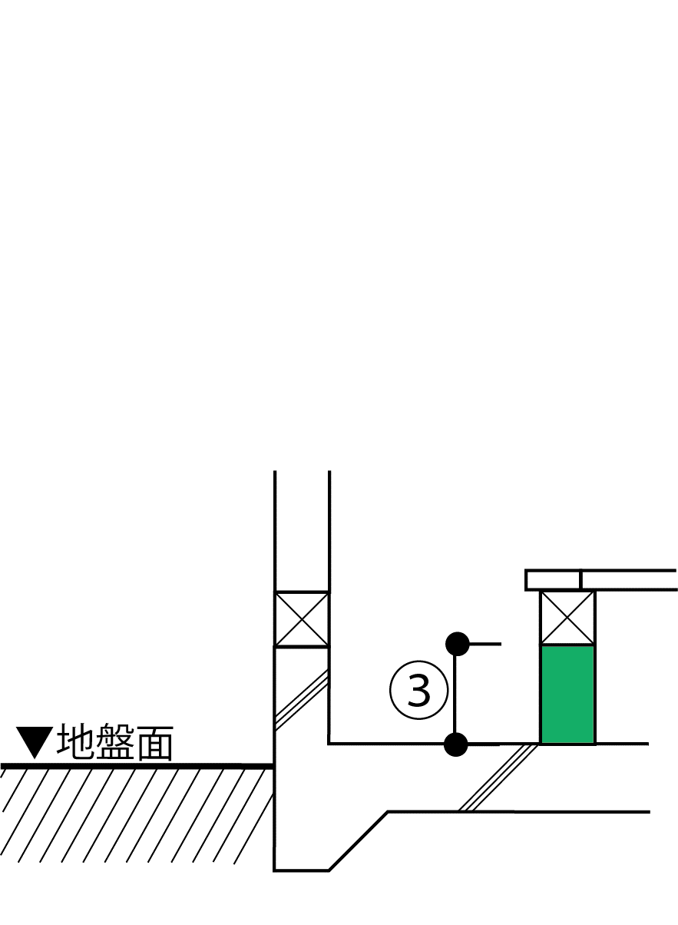
2）土間等の外周長さと線熱貫流率の入力
部位番号 | 部位名 |  | 土間床等の外周長Ｌ［m］ | 線熱貫流率 [W/(m・K)] | 日射の当たらない基礎等 |  | 熱損失 [W/K]

土間等熱損失合計 |  |  | 0.00 | - | - |  | 0.00

【基礎壁について】
3）基礎壁等の入力
仕様番号 |  | 方位 | 面積 [㎡] | 熱貫流率 [W/(㎡･K)] | 日射の当たらない基礎等 |  | 冷房期日射熱取得量 [W/(W/㎡)] | 暖房期日射熱取得量 [W/(W/㎡)] | 熱損失 [W/K]
＜新計算法＞
＜旧計算法＞
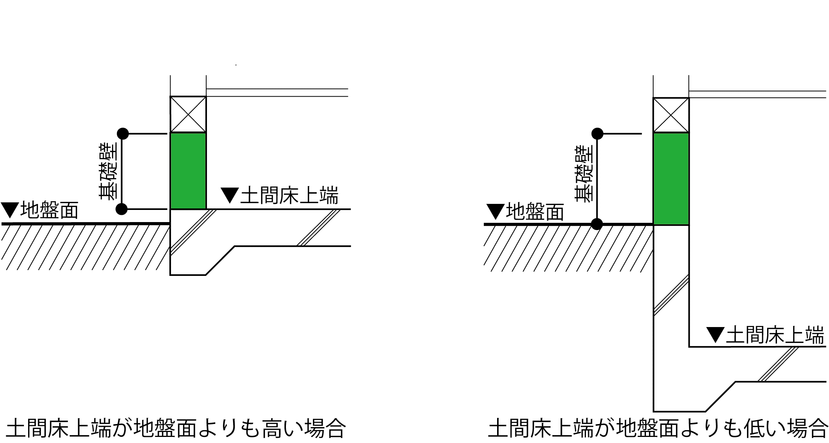
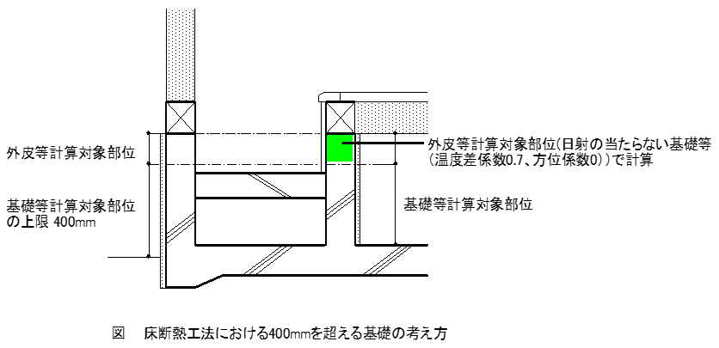

（基礎壁）

基礎壁合計 |  |  | 0.00 | - | - |  | 0.00 | 0.00 | 0.00

基礎壁 線熱貫流率等
シート名 C(基礎)で『新計算法』を選択し 2）土間の周長長さと線熱貫流率を算出時に使用
設計、施工条件に合致する値を選択し、2）土間の周長長さと線熱貫流率のセルに直接入力してください
部位U値計算シート ＜部位＞ の熱貫流率【木造用】
シート名 Ｃ (基礎) の ３）基礎壁等の入力の熱貫流率算出時に使用、算出された熱貫流率を転記下さい
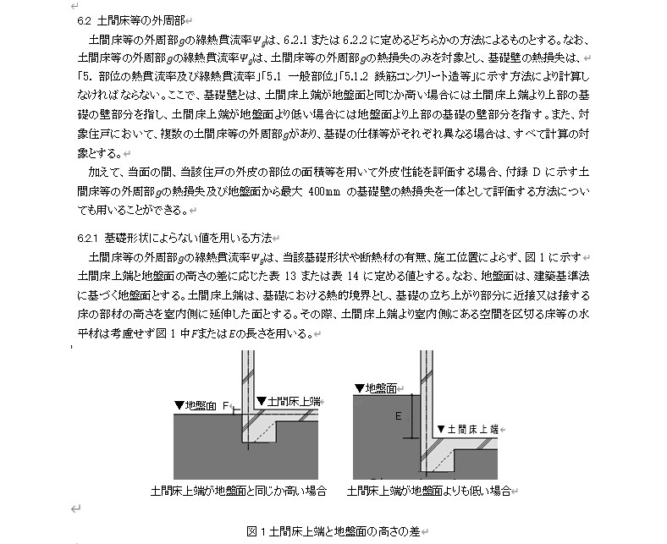
簡略計算法（面積比率法）による部位熱貫流率-3
（ | 基礎壁＿外気側（日射の当たる） | ）の実質熱貫流率 Ｗ/（㎡Ｋ）
仕様番号 |  | 部 分 名 |  | 一般部 | 熱橋部
 |  | 熱橋面積比 |  | 1.000
 |  | 熱伝導率λ Ｗ/(ｍ・Ｋ) | 厚さｄ ｍ | ｄ/λ ㎡・Ｋ/Ｗ
熱伝達抵抗 Ｒsi |  | － | － | 0.110
 |  |  |  |  |  |  |  | 表 16a 内側断熱・べた基礎の場合（温暖地の参考）
 |  |  |  |  |  |  |  | 𝑄 (mm) |  | 300 | 300以上450未満 |  |  |  |  | 450以上900未満 |  |  |  |  | 900以上3060未満
 |  |  |  |  |  |  |  |  |  | 未満
 |  |  |  |  |  |  |  | 𝑂 (㎡ K/W) |  | 無断熱および1.0未満 | 1.0以上2.0未満 | 2.0以上3.0未満 | 3.0以上4.0未満 | 4.0以上5.0未満 | 5.0以上10.0以下 | 1.0以上2.0未満 | 2.0以上3.0未満 | 3.0以上4.0未満 | 4.0以上5.0未満 | 5.0以上10.0以下 | 1.0以上2.0未満 | 2.0以上3.0未満 | 3.0以上4.0未満 | 4.0以上5.0未満 | 5.0以上10.0以下

 |  |  |  |  |  |  |  | 𝑁 (㎡ K/W) | 1.0以上2.0未満 | 1.05 | 0.80 | 0.76 | 0.75 | 0.74 | 0.73 | 0.73 | 0.68 | 0.66 | 0.65 | 0.64 | 0.62 | 0.55 | 0.51 | 0.49 | 0.47
 |  |  |  |  |  |  |  |  | 2.0以上3.0未満 | 1.04 | 0.80 | 0.77 | 0.76 | 0.75 | 0.74 | 0.73 | 0.69 | 0.67 | 0.66 | 0.65 | 0.62 | 0.55 | 0.52 | 0.50 | 0.48
熱伝達抵抗 Ｒse |  | － | － | 0.040 |  |  |  |  | 3.0以上4.0未満 | 1.01 | 0.80 | 0.77 | 0.76 | 0.75 | 0.75 | 0.73 | 0.69 | 0.67 | 0.66 | 0.65 | 0.62 | 0.55 | 0.52 | 0.50 | 0.49
熱貫流抵抗 ΣＲ＝Σ（ｄｉ/λｉ） |  |  |  | 0.150 | 0.000 |  |  |  | 4.0以上5.0未満 | 0.99 | 0.79 | 0.77 | 0.76 | 0.75 | 0.75 | 0.72 | 0.69 | 0.67 | 0.66 | 0.66 | 0.62 | 0.55 | 0.52 | 0.50 | 0.49
熱貫流率 Ｕｎ＝１/ΣＲ |  |  |  | 6.667 | 0.000 |  |  |  | 5.0以上10.0以下 | 0.96 | 0.79 | 0.77 | 0.76 | 0.75 | 0.75 | 0.72 | 0.69 | 0.67 | 0.66 | 0.66 | 0.61 | 0.55 | 0.52 | 0.50 | 0.49
平均熱貫流率 Ｕi＝Σ（ａin・Ｕｎ） |  |  |  | 6.667

 |  |  |  |  |  |  |  |  |  |  |  |  |  | 表 16b 基礎及び土間床等の寸法に関す表 16a の適用範囲
 |  |  |  |  |  |  |  |  |  |  |  |  |  | 記号 |  |  |  | 項目 |  |  |  | 表 16a の適用範囲
簡略計算法（面積比率法）による部位熱貫流率-4 |  |  |  |  |  |  |  |  |  |  |  |  |  | A |  |  |  | 根入れ深さ (mm) |  |  |  | 300以下
（ | 基礎壁＿床下側 (日射の当たらない) | ）の実質熱貫流率 Ｗ/（㎡Ｋ） |  |  |  | 表 13 土間床上端が地盤面と同じか高い場合の土間床等の外周部の線熱貫流率 |  |  |  |  |  |  |  | B |  |  |  | 基礎壁の幅(mm) |  |  |  | 120以上
仕様番号 |  | 部 分 名 |  | 一般部 | 熱橋部 | 土間床上端と地盤面の高さの差（𝐹）（m） | 土間床等の外周部の線熱貫流率（W/mK） |  |  |  |  |  |  | C |  |  |  | 基礎の心から室内側の水平長さ |  |  |  | 問わない
 |  | 熱橋面積比 |  | 1.000 |  | 問わない※ | 0.99
 |  | 熱伝導率λ Ｗ/(ｍ・Ｋ) | 厚さｄ ｍ | ｄ/λ ㎡・Ｋ/Ｗ |  | ※土間床上端と崖の底部の差が 1m 以上の場合は含まない。 |  |  |  |  |  |  |  | D |  |  |  | 基礎壁の高さ |  |  |  | 問わない
熱伝達抵抗 Ｒsi |  | － | － | 0.110 |  |  |  |  |  |  |  |  |  | F |  |  |  | 土間床上端と地盤面の差 |  |  |  | 土間床上端が地盤面と同じか高い場合に限る。寸法は問わない
 |  |  |  |  |  | 表 14 土間床上端が地盤面より低い場合の土間床等の外周部の線熱貫流率 |  |  |  |  |  |  |  | G |  |  |  | 土間床スラブの厚さ (土間コンクリート等) |  |  |  | 問わない
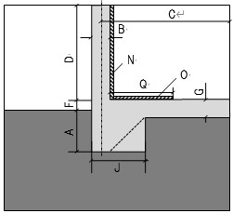
 |  |  |  |  |  | 土間床上端と地盤面の高さの差（𝐸）（m） | 土間床等の外周部の線熱貫流率（W/mK）
 |  |  |  |  |  | 0.05以下 | 0.98 |  |  |  |  |  |  | J |  |  |  | ハンチ部の幅 |  |  |  | 土間床上端が地盤面と同じか高い場合かつ A とB を満たしている場合に限る。 寸法は問わない。
 |  |  |  |  |  | 0.05超過0.50以下 | 1.47
 |  |  |  |  |  | 0.50超過1.00以下 | 1.7
 |  |  |  |  |  | 1.00超過2.00以下 | 1.95 |  |  |  |  |  |  | N |  |  |  | 室内壁の内側に設置する断熱材の熱抵抗 |  |  |  | 表 16a に示す範囲
 |  |  |  |  |  | 2.00超過5.00以下 | 2.43
 |  |  |  |  |  | 5.00超過 | 3.24 |  |  |  |  |  |  | O |  |  |  | 土間床上端の上に設置する断熱材の熱抵抗 |  |  |  | 表 16a に示す範囲

熱伝達抵抗 Ｒse |  | － | － | 0.110 |  | 表 15 土間床上端と崖の底部の差が 1 m 以上の土間床等の外周部の線熱貫流率 |  |  |  |  |  |  |  | Q |  |  |  | 土間床上端の上に設置する断熱材の壁から室内側の水平長さ |  |  |  | 表 16a に示す範囲
熱貫流抵抗 ΣＲ＝Σ（ｄｉ/λｉ） |  |  |  | 0.220 | 0.000 | 土間床上端と崖の底部の差（𝐹 + 𝐿）（m） | 土間床等の外周部の線熱貫流率（W/mK）
熱貫流率 Ｕｎ＝１/ΣＲ |  |  |  | 4.545 | 0.000 | 1以上 | 1.58
平均熱貫流率 Ｕi＝Σ（ａin・Ｕｎ） |  |  |  | 4.545

 |  |  |  |  |  |  |  | 表 17a 外側断熱・布基礎の場合（寒冷地の参考）
 |  |  |  |  |  |  |  | 𝑄 (mm) |  | 300 | 300以上450未満 |  |  |  |  | 450以上900未満 |  |  |  |  | 900以上3060未満
 |  |  |  |  |  |  |  |  |  | 未満
 |  |  |  |  |  |  |  | 𝑂 (㎡ K/W) |  | 無断熱および1.0未満 | 1.0以上2.0未満 | 2.0以上3.0未満 | 3.0以上4.0未満 | 4.0以上5.0未満 | 5.0以上10.0以下 | 1.0以上2.0未満 | 2.0以上3.0未満 | 3.0以上4.0未満 | 4.0以上5.0未満 | 5.0以上10.0以下 | 1.0以上2.0未満 | 2.0以上3.0未満 | 3.0以上4.0未満 | 4.0以上5.0未満 | 5.0以上10.0以下

 |  |  |  |  |  |  |  | 𝑁 (㎡ K/W) | 1.0以上2.0未満 | 0.61 | 0.55 | 0.54 | 0.53 | 0.52 | 0.51 | 0.53 | 0.52 | 0.50 | 0.49 | 0.48 | 0.49 | 0.46 | 0.44 | 0.43 | 0.41
 |  |  |  |  |  |  |  |  | 2.0以上3.0未満 | 0.55 | 0.52 | 0.51 | 0.50 | 0.50 | 0.49 | 0.50 | 0.49 | 0.48 | 0.47 | 0.47 | 0.47 | 0.44 | 0.43 | 0.42 | 0.41
 |  |  |  |  |  |  |  |  | 3.0以上4.0未満 | 0.53 | 0.49 | 0.49 | 0.48 | 0.48 | 0.47 | 0.48 | 0.47 | 0.46 | 0.46 | 0.45 | 0.45 | 0.43 | 0.42 | 0.41 | 0.40
 |  |  |  |  |  |  |  |  | 4.0以上5.0未満 | 0.51 | 0.48 | 0.47 | 0.47 | 0.46 | 0.46 | 0.47 | 0.46 | 0.45 | 0.45 | 0.44 | 0.44 | 0.42 | 0.40 | 0.40 | 0.39
 |  |  |  |  |  |  |  |  | 5.0以上10.0以下 | 0.49 | 0.47 | 0.46 | 0.46 | 0.45 | 0.45 | 0.45 | 0.44 | 0.44 | 0.43 | 0.43 | 0.42 | 0.41 | 0.40 | 0.39 | 0.38

 |  |  |  |  |  |  |  |  |  |  |  |  |  | 表 17b 基礎及び土間床等の寸法に関す表 17a の適用範囲
 |  |  |  |  |  |  |  |  |  |  |  |  |  | 記号 |  |  |  |  | 項目 |  |  | 表 17a の適用範囲
 |  |  |  |  |  |  |  |  |  |  |  |  |  | A |  |  |  |  | 根入れ深さ (mm) |  |  | 500以上
 |  |  |  |  |  |  |  |  |  |  |  |  |  | B |  |  |  |  | 基礎壁の幅(mm) |  |  | 120以上
 |  |  |  |  |  |  |  |  |  |  |  |  |  | C |  |  |  |  | 基礎の心から室内側の水平長さ |  |  | 問わない

 |  |  |  |  |  |  |  |  |  |  |  |  |  | D |  |  |  |  | 基礎壁の高さ |  |  | 問わない
 |  |  |  |  |  |  |  |  |  |  |  |  |  | F |  |  |  |  | 土間床上端と地盤面の差 |  |  | 土間床上端が地盤面と同じか高い場合に限る。寸法は問わない。

 |  |  |  |  |  |  |  |  |  |  |  |  |  | G |  |  |  |  | 土間床スラブの厚さ（土間コンクリート等） |  |  | 問わない

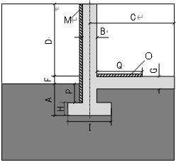
 |  |  |  |  |  |  |  |  |  |  |  |  |  | H |  |  |  |  | 底盤の厚さ |  |  | 問わない
 |  |  |  |  |  |  |  |  |  |  |  |  |  | I |  |  |  |  | 底盤の幅 |  |  | 問わない
 |  |  |  |  |  |  |  |  |  |  |  |  |  | M |  |  |  |  | 室内壁の外側に設置する 断熱材の熱抵抗 |  |  | 表 17a に示す範囲

 |  |  |  |  |  |  |  |  |  |  |  |  |  | O |  |  |  |  | 土間床上端の上に設置 する断熱材の熱抵抗 |  |  | 表 17a に示す範囲

 |  |  |  |  |  |  |  |  |  |  |  |  |  | P |  |  |  |  | 外気側の鉛直方向に設置する断熱材の根入れ深さ |  |  | A を満たしている場合に限る。寸法は問わない。

 |  |  |  |  |  |  |  |  |  |  |  |  |  | Q |  |  |  |  | 土間床上端の上に設置する断熱材の壁から室内側の水平長さ |  |  | 表 17a に示す範囲

